Cover
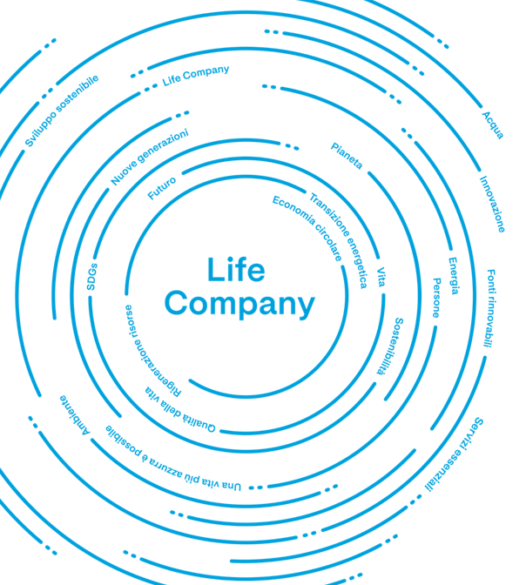

Bilancio Territoriale 2023 Sardegna

 | Sustainability Development
 | sostenibilita@a2a.eu

 | Website
 | https://www.gruppoa2a.it/it/sostenibilita

